Jira Reports
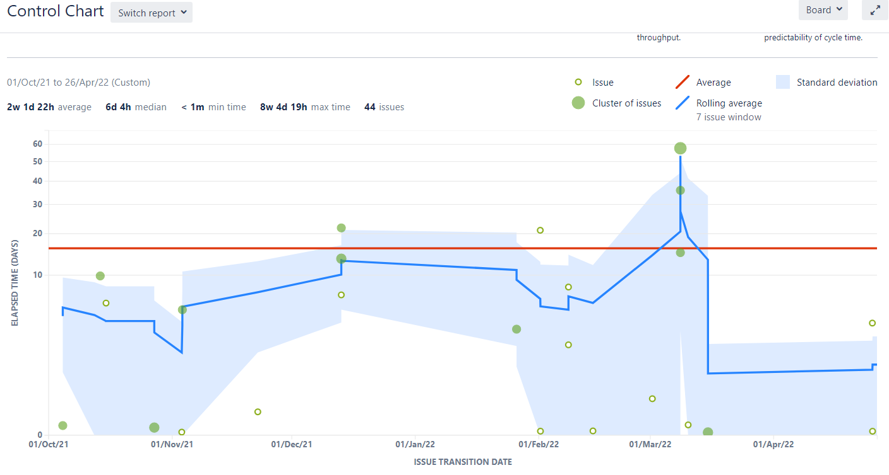
Time in status summary

 | In development | In Peer review | In Testing | In User Acceptance | Ready for Release
Average | 1w 4d 6h | 2w 2d 18h | 1d 21h | 2d 11h | 2w 1d 22h
Median | 5d 23h | 1w 1d 1h | 10h 55min | 10h 55min | 6d 4h

In development
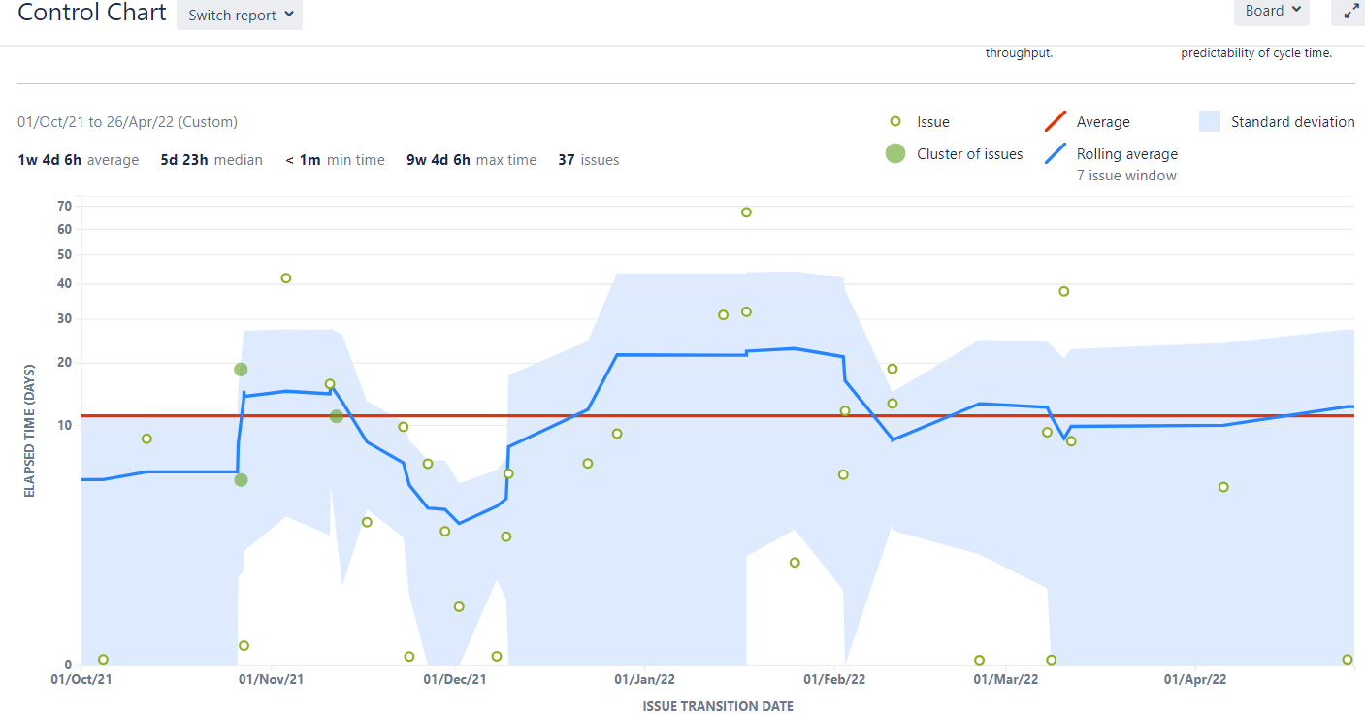

In Peer review
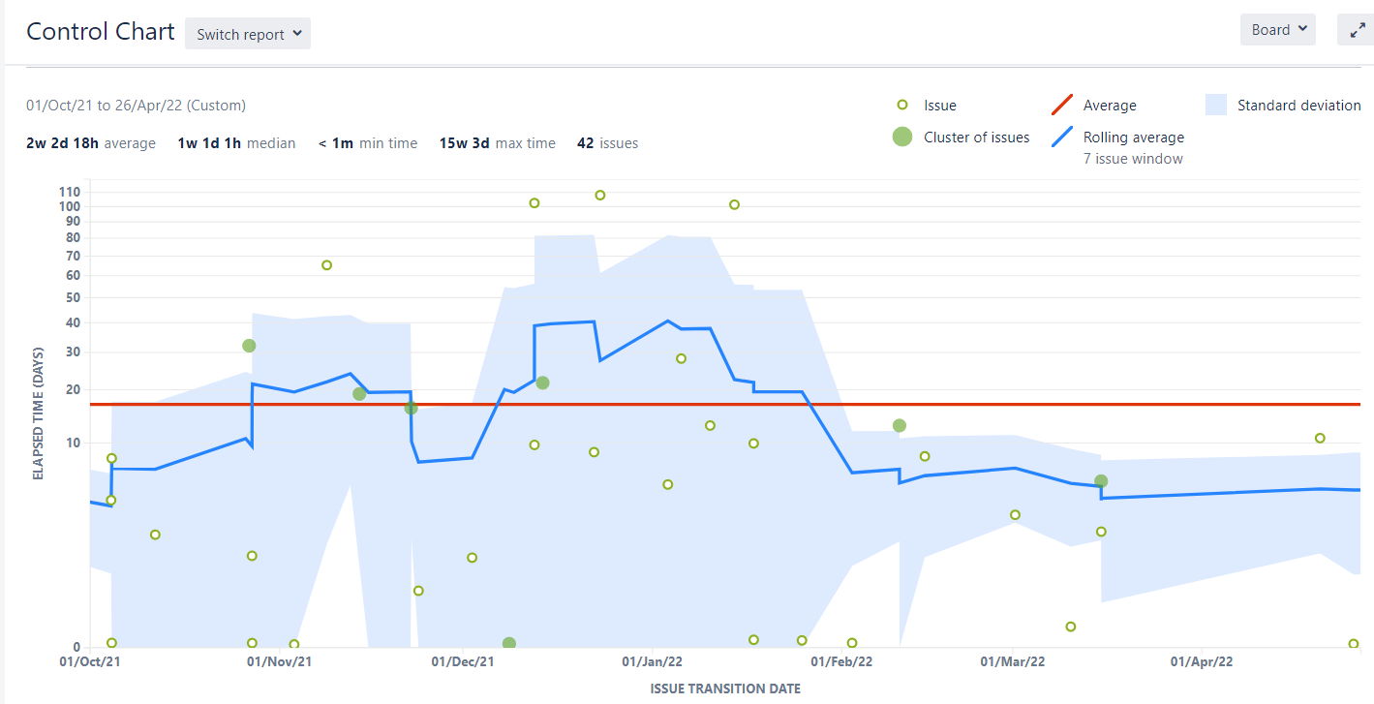

In Testing
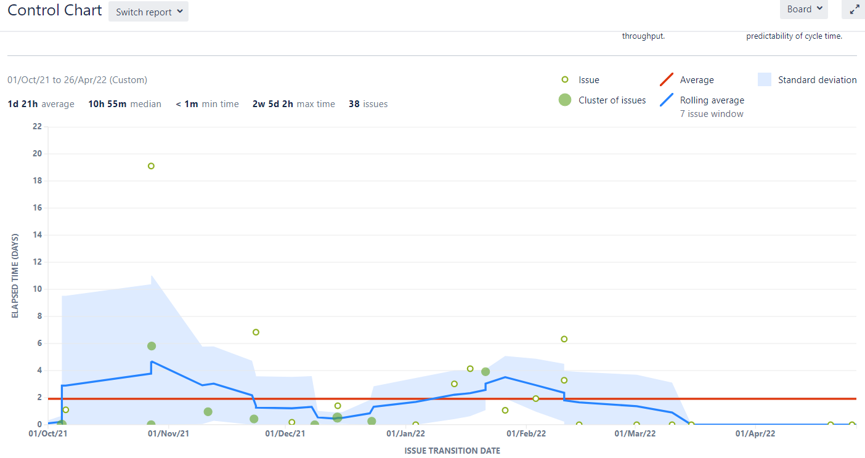

In User Acceptance (Ready for UAT, In UAT)
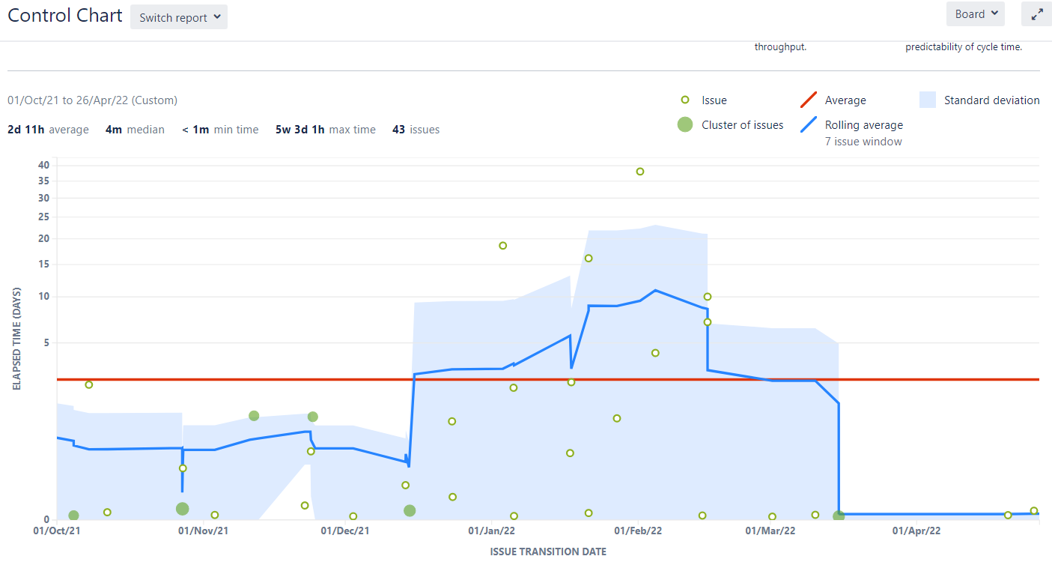

Ready for Release

